Лист1

 |  |  |  |  | 36009, г. Полтава
 |  |  |  |  | ул. Зеньковская 19, офис 507
 |  |  |  |  | тел./ф.: (0532) 61-00-62
 |  |  |  |  | моб.тел.: (067) 530-94-04
 |  |  |  |  | моб.тел.: (095) 875-57-74
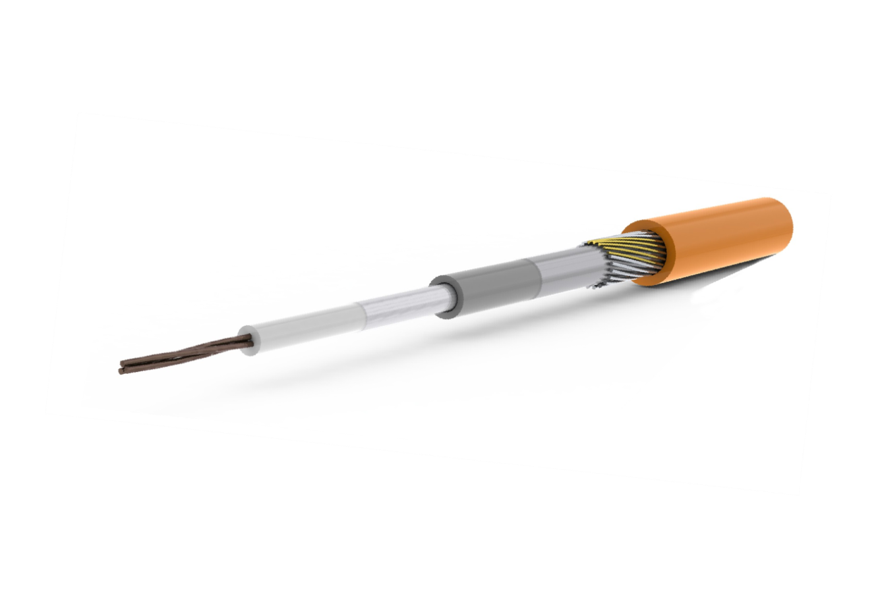
 |  |  |  |  | моб.тел.: (066) 397-33-38
 |  |  |  |  | моб.тел.: (093) 696-61-63
нагревательный кабель
 |  |  |  |  | e-mail: olmos_management@mail.ru

 | www.ratey.ua

ПРАЙС-ЛИСТ
RATEY — нагревательный кабель

 |  | Цены действительны на 01 ноября 2011 г.
 |  | № п/п | Мощность, кВт | Розничная цена, грн. с НДС | Возможная площадь обогрева
 |  | 1 | 0.16 | 297.00 | 0,8-1,6 м²
 |  | 2 | 0.25 | 352.00 | 1,3-2,5 м²
 |  | 3 | 0.44 | 522.00 | 2,2-4,4 м²
 |  | 4 | 0.67 | 615.00 | 3,4-6,7 м²
 |  | 5 | 0.82 | 704.00 | 4,1-8,2 м²
 |  | 6 | 1.05 | 925.00 | 5,3-10,5 м²
 |  | 7 | 1.25 | 997.00 | 6,3-12,5 м²
 |  | 8 | 1.40 | 1260.00 | 7,0-14,0 м²
 |  | 9 | 1.75 | 1454.00 | 8,8-17,5 м²
 |  | 10 | 2.08 | 1862.00 | 10,4-20,8 м²

 | Таблица выбора мощности кабеля

